1. 인구의 성 및 연령별 구성, 1960, 2025
1. 인구의 성 및 연령별 구성, 1960, 2025

← 개요 및 목차 | 웹에서 열기

그림 1-1 · 미리보기 |  | 원자료 (Data)

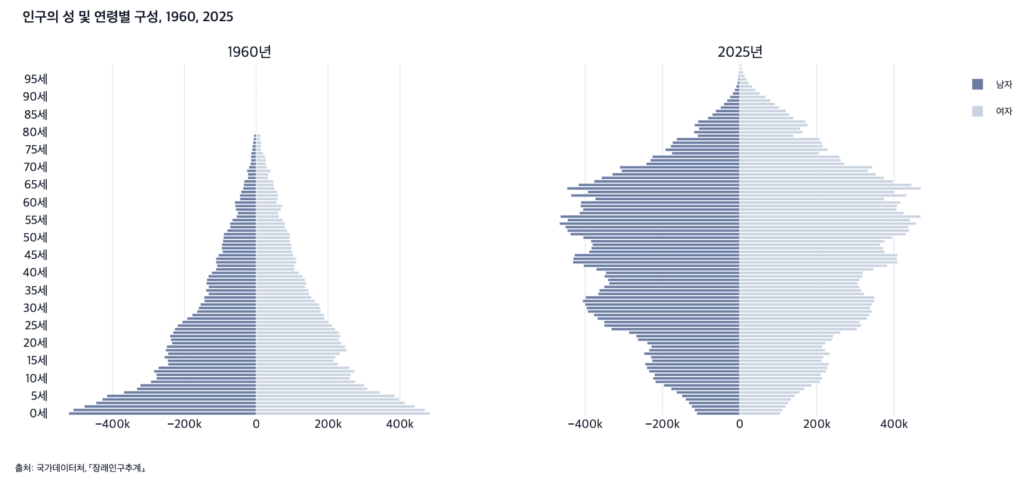
 |  | 그림 1-1. 인구의 성 및 연령별 구성, 1960, 2025

 |  |  |  |  |  | (명)
 |  | 연령 | 1960년 |  | 2025년
 |  |  | 남자 | 여자 | 남자 | 여자
 |  | 0세 | 521,986 | 484,032 | 111,163 | 106,063
 |  | 1세 | 508,998 | 470,269 | 116,779 | 111,487
 |  | 2세 | 478,224 | 441,793 | 124,427 | 118,968
 |  | 3세 | 445,747 | 413,309 | 131,794 | 126,247
 |  | 4세 | 428,589 | 397,865 | 139,811 | 133,071
 |  | 5세 | 415,764 | 386,578 | 149,828 | 142,610
 |  | 6세 | 368,861 | 344,314 | 163,749 | 155,074
 |  | 7세 | 332,413 | 309,752 | 177,633 | 168,291
 |  | 8세 | 322,803 | 300,532 | 196,643 | 186,588
 |  | 9세 | 293,602 | 275,914 | 218,177 | 208,396
 |  | 10세 | 277,830 | 260,988 | 224,469 | 213,898
 |  | 11세 | 278,177 | 263,477 | 220,602 | 210,066
 |  | 12세 | 285,001 | 274,731 | 234,829 | 223,937
 |  | 13세 | 272,382 | 260,256 | 240,493 | 227,335
 |  | 14세 | 245,513 | 227,883 | 244,507 | 231,531
 |  | 15세 | 246,518 | 216,165 | 226,620 | 213,080
 |  | 16세 | 255,462 | 220,386 | 229,711 | 216,495
 |  | 17세 | 245,495 | 232,566 | 247,426 | 233,501
 |  | 18세 | 252,097 | 251,823 | 235,051 | 221,624
 |  | 19세 | 249,286 | 248,646 | 229,048 | 214,451
 |  | 20세 | 234,997 | 236,352 | 239,376 | 221,920
 |  | 21세 | 237,919 | 230,292 | 263,595 | 240,128
 |  | 22세 | 240,096 | 234,120 | 268,108 | 243,005
 |  | 23세 | 231,542 | 230,426 | 286,815 | 261,129
 |  | 24세 | 226,809 | 220,152 | 332,580 | 303,639
 |  | 25세 | 218,760 | 211,663 | 350,707 | 315,057
 |  | 26세 | 206,212 | 201,735 | 351,197 | 310,711
 |  | 27세 | 192,671 | 191,208 | 368,293 | 330,153
 |  | 28세 | 178,356 | 187,961 | 377,747 | 336,613
 |  | 29세 | 164,544 | 179,970 | 393,701 | 342,290
 |  | 30세 | 160,033 | 178,117 | 396,697 | 338,078
 |  | 31세 | 155,521 | 175,508 | 400,675 | 342,579
 |  | 32세 | 144,411 | 163,243 | 406,668 | 348,716
 |  | 33세 | 145,378 | 153,379 | 399,235 | 348,760
 |  | 34세 | 133,033 | 147,705 | 366,670 | 322,009
 |  | 35세 | 140,033 | 145,887 | 363,381 | 315,088
 |  | 36세 | 132,697 | 136,515 | 350,990 | 309,986
 |  | 37세 | 138,946 | 140,034 | 338,413 | 305,351
 |  | 38세 | 137,731 | 135,916 | 341,208 | 311,648
 |  | 39세 | 133,279 | 129,087 | 350,463 | 318,953
 |  | 40세 | 124,353 | 118,734 | 346,951 | 318,994
 |  | 41세 | 112,373 | 106,764 | 371,539 | 346,471
 |  | 42세 | 109,300 | 106,790 | 404,381 | 382,198
 |  | 43세 | 112,263 | 111,839 | 431,904 | 409,540
 |  | 44세 | 112,236 | 110,382 | 431,338 | 407,930
 |  | 45세 | 105,371 | 103,619 | 427,686 | 409,327
 |  | 46세 | 94,262 | 100,484 | 390,051 | 375,992
 |  | 47세 | 96,349 | 98,276 | 384,313 | 371,365
 |  | 48세 | 96,144 | 98,190 | 381,269 | 364,189
 |  | 49세 | 93,072 | 94,163 | 385,575 | 376,003
 |  | 50세 | 91,584 | 94,833 | 405,253 | 395,180
 |  | 51세 | 90,268 | 94,477 | 438,625 | 430,512
 |  | 52세 | 80,904 | 86,829 | 446,192 | 439,477
 |  | 53세 | 72,940 | 80,709 | 451,353 | 437,133
 |  | 54세 | 72,938 | 79,774 | 466,415 | 457,659
 |  | 55세 | 66,816 | 73,901 | 445,651 | 441,904
 |  | 56세 | 54,996 | 63,178 | 464,240 | 468,668
 |  | 57세 | 51,890 | 61,285 | 414,809 | 424,748
 |  | 58세 | 57,099 | 68,803 | 405,798 | 406,377
 |  | 59세 | 58,591 | 72,415 | 412,139 | 408,237
 |  | 60세 | 60,108 | 56,752 | 411,357 | 416,435
 |  | 61세 | 45,340 | 59,922 | 374,130 | 375,130
 |  | 62세 | 45,770 | 61,307 | 436,326 | 431,415
 |  | 63세 | 42,449 | 58,487 | 393,449 | 400,811
 |  | 64세 | 36,764 | 51,566 | 446,906 | 469,507
 |  | 65세 | 34,777 | 48,568 | 417,292 | 445,206
 |  | 66세 | 33,831 | 47,726 | 376,804 | 397,336
 |  | 67세 | 23,596 | 32,733 | 357,471 | 373,533
 |  | 68세 | 23,523 | 33,785 | 329,785 | 352,330
 |  | 69세 | 25,934 | 41,202 | 306,013 | 332,835
 |  | 70세 | 20,465 | 30,280 | 310,441 | 343,868
 |  | 71세 | 16,155 | 27,133 | 242,016 | 271,051
 |  | 72세 | 14,872 | 27,427 | 231,235 | 262,063
 |  | 73세 | 15,138 | 25,357 | 226,189 | 258,436
 |  | 74세 | 14,077 | 19,490 | 175,853 | 205,933
 |  | 75세 | 11,865 | 14,565 | 192,419 | 227,878
 |  | 76세 | 10,586 | 13,331 | 178,458 | 215,252
 |  | 77세 | 9,132 | 14,453 | 173,949 | 212,984
 |  | 78세 | 7,281 | 11,200 | 163,358 | 207,647
 |  | 79세 | 6,471 | 12,315 | 108,753 | 139,836
 |  | 80세 |  |  | 118,188 | 163,125
 |  | 81세 |  |  | 105,969 | 157,539
 |  | 82세 |  |  | 116,956 | 176,164
 |  | 83세 |  |  | 107,972 | 171,207
 |  | 84세 |  |  | 82,189 | 139,653
 |  | 85세 |  |  | 70,915 | 128,858
 |  | 86세 |  |  | 62,172 | 120,081
 |  | 87세 |  |  | 49,638 | 101,853
 |  | 88세 |  |  | 40,928 | 91,442
 |  | 89세 |  |  | 32,636 | 79,823
 |  | 90세 |  |  | 25,380 | 67,386
 |  | 91세 |  |  | 18,054 | 52,574
 |  | 92세 |  |  | 12,892 | 41,643
 |  | 93세 |  |  | 9,264 | 32,953
 |  | 94세 |  |  | 5,841 | 23,624
 |  | 95세 |  |  | 4,136 | 18,755
 |  | 96세 |  |  | 3,090 | 13,886
 |  | 97세 |  |  | 1,883 | 9,616
 |  | 98세 |  |  | 1,137 | 6,237
 |  | 99세 |  |  | 596 | 3,799

 |  | 출처: 국가데이터처, 「장래인구추계」, https://kosis.kr/statHtml/statHtml.do?orgId=101&tblId=DT_1BPA001&conn_path=I3.

2. 주요 인구 지표, 1960-2024
2. 주요 인구 지표, 1960-2024

← 개요 및 목차 | 웹에서 열기

표 1-1 · 미리보기 |  | 원자료 (Data)

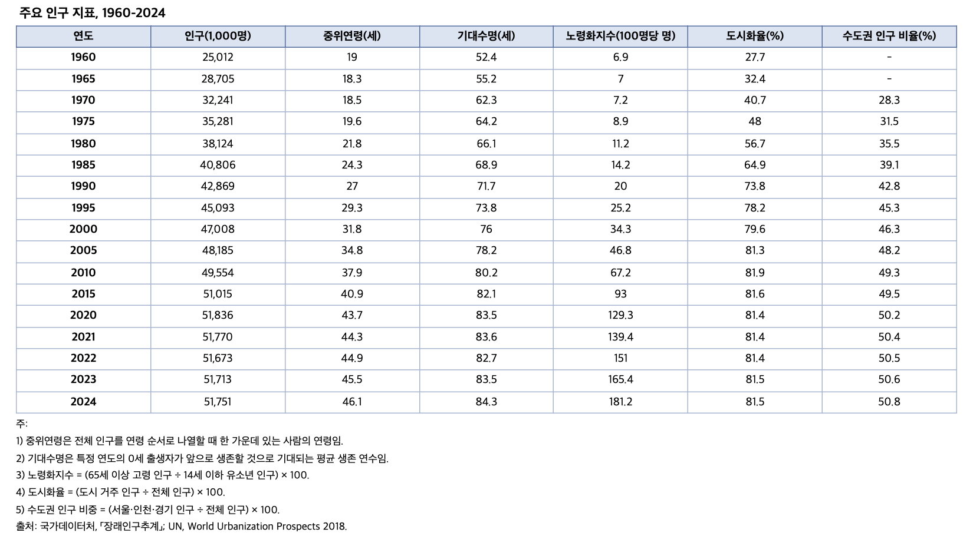
 |  | 표 1-1. 주요 인구 지표, 1960-2024

 |  | 연도 | 인구(1,000명) | 중위연령(세) | 기대수명(세) | 노령화지수(100명당 명) | 도시화율(%) | 수도권 인구 비율(%)
 |  | 1960 | 25,012 | 19.0 | 52.4 | 6.9 | 27.7 | -
 |  | 1965 | 28,705 | 18.3 | 55.2 | 7.0 | 32.4 | -
 |  | 1970 | 32,241 | 18.5 | 62.3 | 7.2 | 40.7 | 28.3
 |  | 1975 | 35,281 | 19.6 | 64.2 | 8.9 | 48.0 | 31.5
 |  | 1980 | 38,124 | 21.8 | 66.1 | 11.2 | 56.7 | 35.5
 |  | 1985 | 40,806 | 24.3 | 68.9 | 14.2 | 64.9 | 39.1
 |  | 1990 | 42,869 | 27.0 | 71.7 | 20.0 | 73.8 | 42.8
 |  | 1995 | 45,093 | 29.3 | 73.8 | 25.2 | 78.2 | 45.3
 |  | 2000 | 47,008 | 31.8 | 76.0 | 34.3 | 79.6 | 46.3
 |  | 2005 | 48,185 | 34.8 | 78.2 | 46.8 | 81.3 | 48.2
 |  | 2010 | 49,554 | 37.9 | 80.2 | 67.2 | 81.9 | 49.3
 |  | 2015 | 51,015 | 40.9 | 82.1 | 93.0 | 81.6 | 49.5
 |  | 2020 | 51,836 | 43.7 | 83.5 | 129.3 | 81.4 | 50.2
 |  | 2021 | 51,770 | 44.3 | 83.6 | 139.4 | 81.4 | 50.4
 |  | 2022 | 51,673 | 44.9 | 82.7 | 151.0 | 81.4 | 50.5
 |  | 2023 | 51,713 | 45.5 | 83.5 | 165.4 | 81.5 | 50.6
 |  | 2024 | 51,751 | 46.1 | 84.3 | 181.2 | 81.5 | 50.8

 |  | 주: 1) 중위연령은 전체 인구를 연령 순서로 나열할 때 한 가운데 있는 사람의 연령임.
 |  | 2) 기대수명은 특정 연도의 0세 출생자가 앞으로 생존할 것으로 기대되는 평균 생존 연수임.
 |  | 3) 노령화지수 = (65세 이상 고령 인구 ÷ 14세 이하 유소년 인구) × 100.
 |  | 4) 도시화율 = (도시 거주 인구 ÷ 전체 인구) × 100.
 |  | 5) 수도권 인구 비중 = (서울·인천·경기 인구 ÷ 전체 인구) × 100.
 |  | 출처: 국가데이터처, ｢장래인구추계｣; UN, World Urbanization Prospects 2018.

3. 청년층과 중장년층의 수도권 전출입 인구, 2004-
3. 청년층과 중장년층의 수도권 전출입 인구, 2004-2024

← 개요 및 목차 | 웹에서 열기

그림 1-2 · 미리보기 |  | 원자료 (Data)

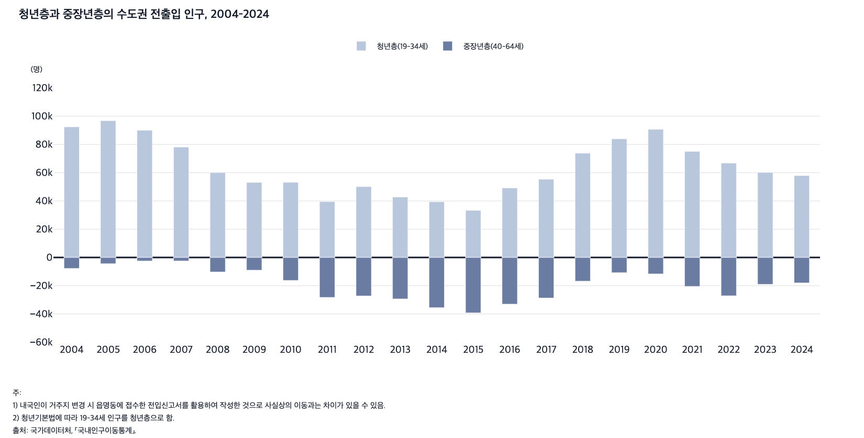
 |  | 그림 1-2. 청년층과 중장년층의 수도권 전출입 인구, 2004-2024

 |  |  |  | (명)
 |  | 연도 | 청년층(19-34세) | 중장년층(40-64세)
 |  | 2004 | 92,448 | 7,753
 |  | 2005 | 96,788 | 4,410
 |  | 2006 | 90,023 | 2,508
 |  | 2007 | 78,152 | -2,491
 |  | 2008 | 60,072 | -10,285
 |  | 2009 | 53,133 | -8,974
 |  | 2010 | 53,242 | -16,259
 |  | 2011 | 39,544 | -28,237
 |  | 2012 | 50,137 | -27,245
 |  | 2013 | 42,766 | -29,325
 |  | 2014 | 39,430 | -35,516
 |  | 2015 | 33,329 | -39,216
 |  | 2016 | 49,193 | -33,019
 |  | 2017 | 55,385 | -28,686
 |  | 2018 | 73,779 | -16,750
 |  | 2019 | 83,977 | -10,750
 |  | 2020 | 90,719 | -11,624
 |  | 2021 | 75,092 | -20,467
 |  | 2022 | 66,802 | -27,113
 |  | 2023 | 60,177 | -19,004
 |  | 2024 | 58,011 | -17,983

 |  | 주: 1) 내국인이 거주지 변경 시 읍명동에 접수한 전입신고서를 활용하여 작성한 것으로 사실상의 이동과는 차이가 있을 수 있음.
 |  | 2) 청년기본법에 따라 19-34세 인구를 청년층으로 함.
 |  | 출처: 국가데이터처, ｢국내인구이동통계｣.

4. 조혼인율과 조이혼율 및 합계출산율, 1970-202
4. 조혼인율과 조이혼율 및 합계출산율, 1970-2024

← 개요 및 목차 | 웹에서 열기

그림 1-3 · 미리보기 |  | 원자료 (Data)

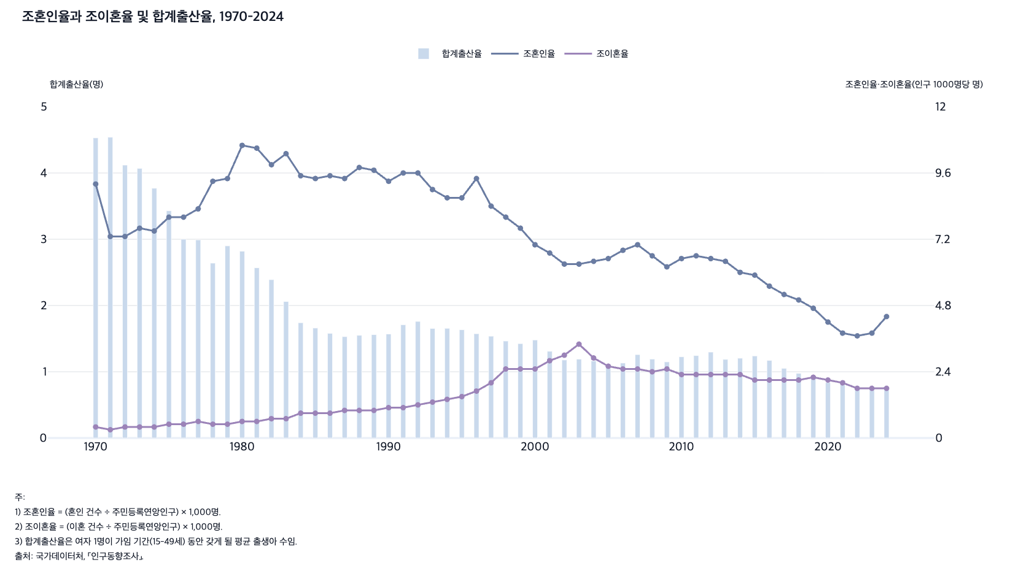
 |  | 그림 1-3. 조혼인율과 조이혼율 및 합계출산율, 1970-2024

 |  | 연도 | 합계출산율(명) | 조혼인율(1,000명당 명) | 조이혼율(1,000명당 명)
 |  | 1970 | 4.53 | 9.2 | 0.4
 |  | 1971 | 4.54 | 7.3 | 0.3
 |  | 1972 | 4.12 | 7.3 | 0.4
 |  | 1973 | 4.07 | 7.6 | 0.4
 |  | 1974 | 3.77 | 7.5 | 0.4
 |  | 1975 | 3.43 | 8.0 | 0.5
 |  | 1976 | 3.00 | 8.0 | 0.5
 |  | 1977 | 2.99 | 8.3 | 0.6
 |  | 1978 | 2.64 | 9.3 | 0.5
 |  | 1979 | 2.90 | 9.4 | 0.5
 |  | 1980 | 2.82 | 10.6 | 0.6
 |  | 1981 | 2.57 | 10.5 | 0.6
 |  | 1982 | 2.39 | 9.9 | 0.7
 |  | 1983 | 2.06 | 10.3 | 0.7
 |  | 1984 | 1.74 | 9.5 | 0.9
 |  | 1985 | 1.66 | 9.4 | 0.9
 |  | 1986 | 1.58 | 9.5 | 0.9
 |  | 1987 | 1.53 | 9.4 | 1.0
 |  | 1988 | 1.55 | 9.8 | 1.0
 |  | 1989 | 1.56 | 9.7 | 1.0
 |  | 1990 | 1.57 | 9.3 | 1.1
 |  | 1991 | 1.71 | 9.6 | 1.1
 |  | 1992 | 1.76 | 9.6 | 1.2
 |  | 1993 | 1.65 | 9.0 | 1.3
 |  | 1994 | 1.66 | 8.7 | 1.4
 |  | 1995 | 1.63 | 8.7 | 1.5
 |  | 1996 | 1.57 | 9.4 | 1.7
 |  | 1997 | 1.54 | 8.4 | 2.0
 |  | 1998 | 1.46 | 8.0 | 2.5
 |  | 1999 | 1.43 | 7.6 | 2.5
 |  | 2000 | 1.48 | 7.0 | 2.5
 |  | 2001 | 1.31 | 6.7 | 2.8
 |  | 2002 | 1.18 | 6.3 | 3.0
 |  | 2003 | 1.19 | 6.3 | 3.4
 |  | 2004 | 1.16 | 6.4 | 2.9
 |  | 2005 | 1.09 | 6.5 | 2.6
 |  | 2006 | 1.13 | 6.8 | 2.5
 |  | 2007 | 1.26 | 7.0 | 2.5
 |  | 2008 | 1.19 | 6.6 | 2.4
 |  | 2009 | 1.15 | 6.2 | 2.5
 |  | 2010 | 1.23 | 6.5 | 2.3
 |  | 2011 | 1.24 | 6.6 | 2.3
 |  | 2012 | 1.30 | 6.5 | 2.3
 |  | 2013 | 1.19 | 6.4 | 2.3
 |  | 2014 | 1.21 | 6.0 | 2.3
 |  | 2015 | 1.24 | 5.9 | 2.1
 |  | 2016 | 1.17 | 5.5 | 2.1
 |  | 2017 | 1.05 | 5.2 | 2.1
 |  | 2018 | 0.98 | 5.0 | 2.1
 |  | 2019 | 0.92 | 4.7 | 2.2
 |  | 2020 | 0.84 | 4.2 | 2.1
 |  | 2021 | 0.81 | 3.8 | 2.0
 |  | 2022 | 0.78 | 3.7 | 1.8
 |  | 2023 | 0.72 | 3.8 | 1.8
 |  | 2024 | 0.75 | 4.4 | 1.8

 |  | 주: 1) 조혼인율 = (혼인 건수 ÷ 주민등록연앙인구) × 1,000명.
 |  | 2) 조이혼율 = (이혼 건수 ÷ 주민등록연앙인구) × 1,000명.
 |  | 3) 합계출산율은 여자 1명이 가임 기간(15-49세) 동안 갖게 될 평균 출생아 수임.
 |  | 출처: 국가데이터처, ｢인구동향조사｣.

5. 주요 가구 지표, 1970-2024
5. 주요 가구 지표, 1970-2024

← 개요 및 목차 | 웹에서 열기

표 1-2 · 미리보기 |  | 원자료 (Data)

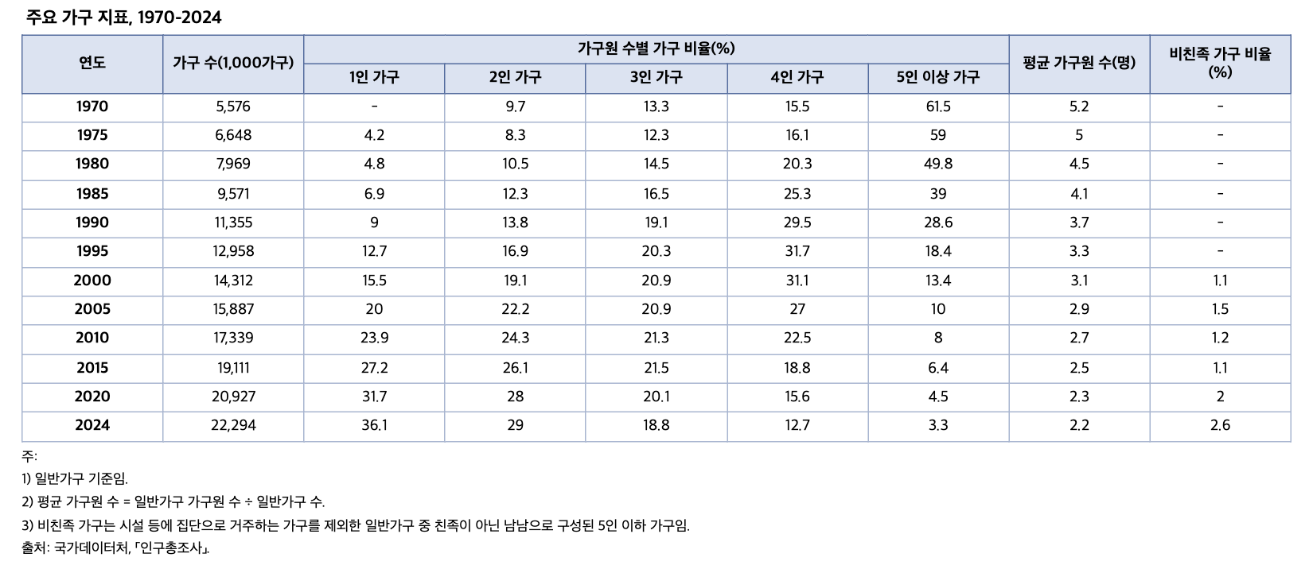
 |  | 표 1-2. 주요 가구 지표, 1970-2024

 |  | 연도 | 가구 수(1,000가구) | 가구원 수별 가구 비율(%) |  |  |  |  | 평균 가구원 수(명) | 비친족 가구 비율(%)
 |  |  |  | 1인 가구 | 2인 가구 | 3인 가구 | 4인 가구 | 5인 이상 가구
 |  | 1970 | 5,576 | - | 9.7 | 13.3 | 15.5 | 61.5 | 5.2 | -
 |  | 1975 | 6,648 | 4.2 | 8.3 | 12.3 | 16.1 | 59.0 | 5.0 | -
 |  | 1980 | 7,969 | 4.8 | 10.5 | 14.5 | 20.3 | 49.8 | 4.5 | -
 |  | 1985 | 9,571 | 6.9 | 12.3 | 16.5 | 25.3 | 39.0 | 4.1 | -
 |  | 1990 | 11,355 | 9.0 | 13.8 | 19.1 | 29.5 | 28.6 | 3.7 | -
 |  | 1995 | 12,958 | 12.7 | 16.9 | 20.3 | 31.7 | 18.4 | 3.3 | -
 |  | 2000 | 14,312 | 15.5 | 19.1 | 20.9 | 31.1 | 13.4 | 3.1 | 1.1
 |  | 2005 | 15,887 | 20.0 | 22.2 | 20.9 | 27.0 | 10.0 | 2.9 | 1.5
 |  | 2010 | 17,339 | 23.9 | 24.3 | 21.3 | 22.5 | 8.0 | 2.7 | 1.2
 |  | 2015 | 19,111 | 27.2 | 26.1 | 21.5 | 18.8 | 6.4 | 2.5 | 1.1
 |  | 2020 | 20,927 | 31.7 | 28.0 | 20.1 | 15.6 | 4.5 | 2.3 | 2.0
 |  | 2024 | 22,294 | 36.1 | 29.0 | 18.8 | 12.7 | 3.3 | 2.2 | 2.6

 |  | 주: 1) 일반가구 기준임.
 |  | 2) 평균 가구원 수 = 일반가구 가구원 수 ÷ 일반가구 수.
 |  | 3) 비친족 가구는 시설 등에 집단으로 거주하는 가구를 제외한 일반가구 중 친족이 아닌 남남으로 구성된 5인 이하 가구임.
 |  | 출처: 국가데이터처, ｢인구총조사｣.

6. 위기 시 도움받을 사람이 없는 인구의 비율, 200
6. 위기 시 도움받을 사람이 없는 인구의 비율, 2009-2025

← 개요 및 목차 | 웹에서 열기

그림 1-4 · 미리보기 |  | 원자료 (Data)

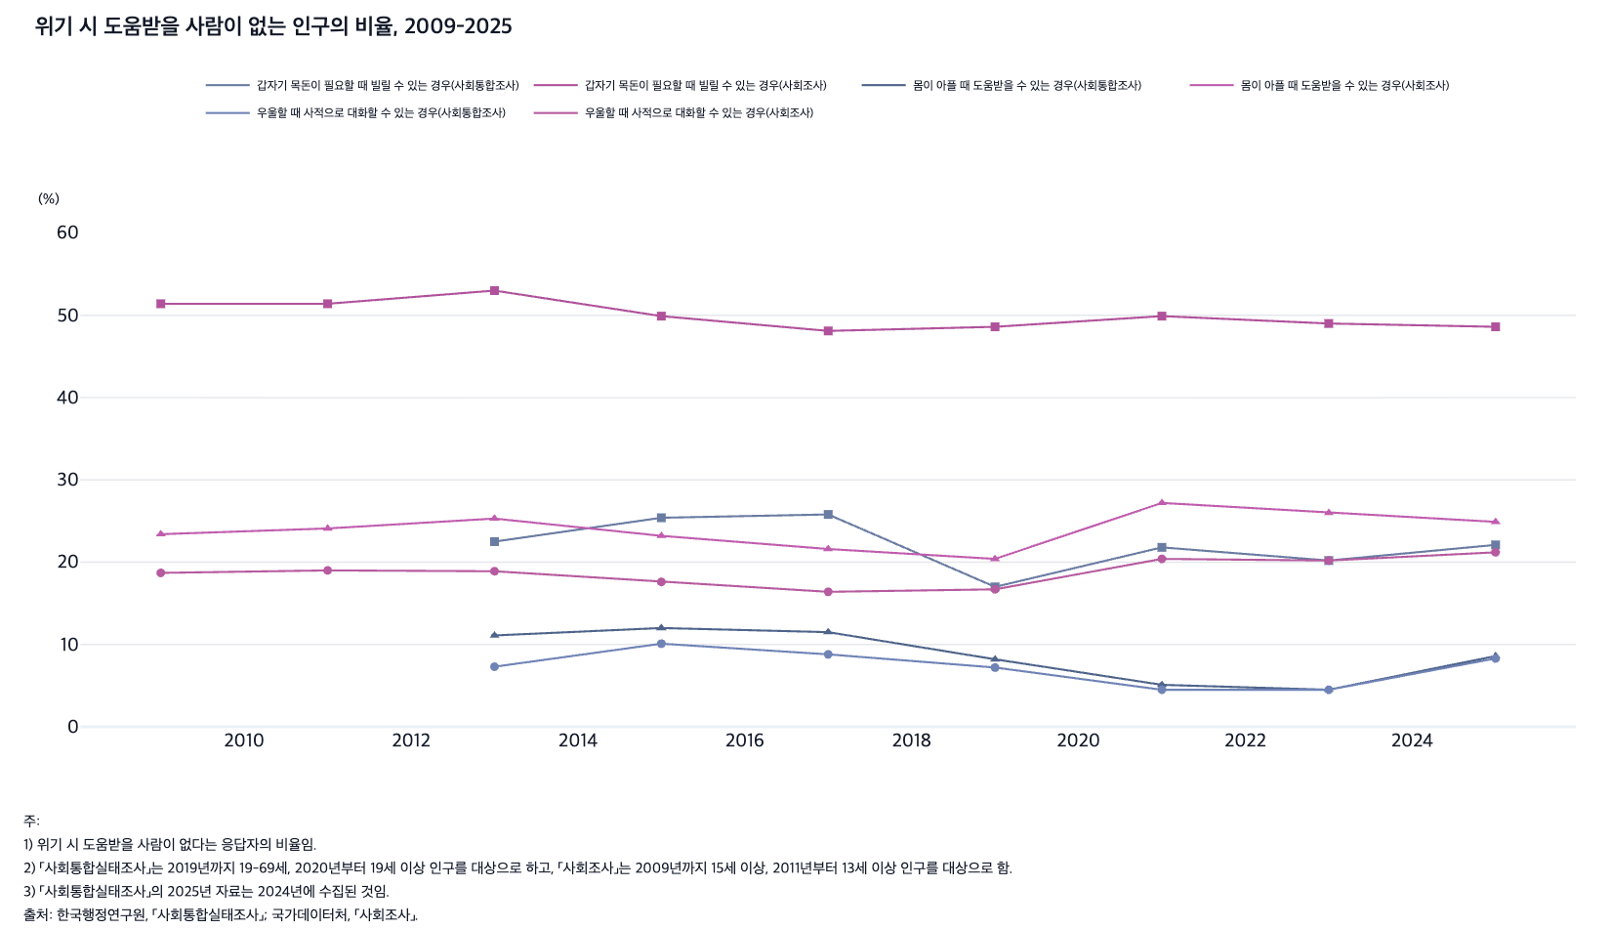
 |  | 그림 1-4. 위기 시 도움받을 사람이 없는 인구의 비율, 2009-2025

 |  |  |  |  |  |  |  | (%)
 |  | 연도 | 갑자기 목돈이 필요할 때 빌릴 수 있는 경우(사회통합조사) | 갑자기 목돈이 필요할 때 빌릴 수 있는 경우(사회조사) | 몸이 아플 때 도움받을 수 있는 경우(사회통합조사) | 몸이 아플 때 도움받을 수 있는 경우(사회조사) | 우울할 때 사적으로 대화할 수 있는 경우(사회통합조사) | 우울할 때 사적으로 대화할 수 있는 경우(사회조사)
 |  | 2009 | - | 51.4 | - | 23.4 | - | 18.7
 |  | 2011 | - | 51.4 | - | 24.1 | - | 19.0
 |  | 2013 | 22.5 | 53.0 | 11.1 | 25.3 | 7.3 | 18.9
 |  | 2015 | 25.4 | 49.9 | 12.0 | 23.2 | 10.1 | 17.6
 |  | 2017 | 25.8 | 48.1 | 11.5 | 21.6 | 8.8 | 16.4
 |  | 2019 | 17.0 | 48.6 | 8.2 | 20.4 | 7.2 | 16.7
 |  | 2021 | 21.8 | 49.9 | 5.1 | 27.2 | 4.5 | 20.4
 |  | 2023 | 20.2 | 49.0 | 4.5 | 26.0 | 4.5 | 20.2
 |  | 2025 | 22.1 | 48.6 | 8.6 | 24.9 | 8.3 | 21.2

 |  | 주: 1) 위기 시 도움받을 사람이 없다는 응답자의 비율임.
 |  | 2) ｢사회통합실태조사｣는 2019년까지 19-69세, 2020년부터 19세 이상 인구를 대상으로 하고, ｢사회조사｣는 2009년까지 15세 이상, 2011년부터 13세 이상 인구를 대상으로 함.
 |  | 3) ｢사회통합실태조사｣의 2025년 자료는 2024년에 수집된 것임.
 |  | 출처: 한국행정연구원, ｢사회통합실태조사｣; 국가데이터처, ｢사회조사｣.

7. 연령별 아플 때 도움받을 사람이 없는 인구의 비율,
7. 연령별 아플 때 도움받을 사람이 없는 인구의 비율, 2013-2024

← 개요 및 목차 | 웹에서 열기

그림 1-5 · 미리보기 |  | 원자료 (Data)

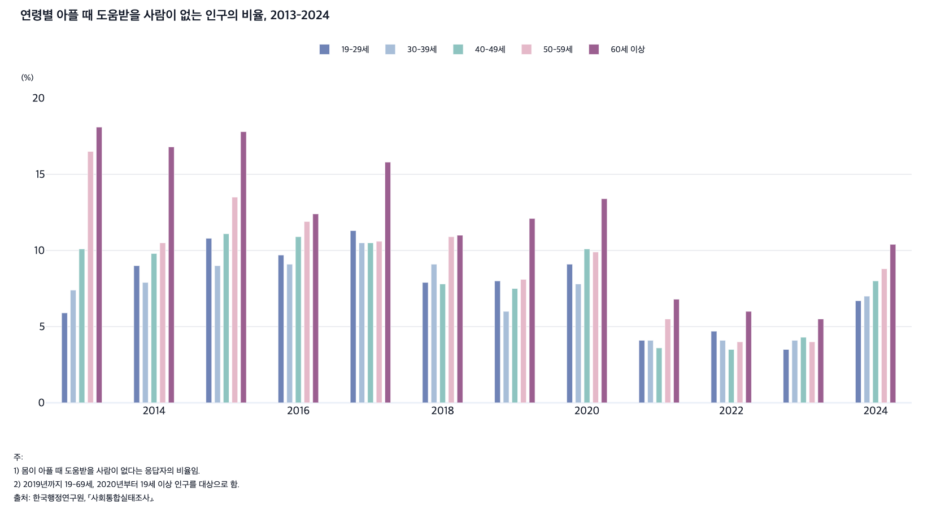
 |  | [그림 1-5] 연령별 아플 때 도움받을 사람이 없는 인구의 비율, 2013-2024

 |  |  |  |  |  |  | (%)
 |  | 연도 | 19-29세 | 30-39세 | 40-49세 | 50-59세 | 60세 이상
 |  | 2013 | 5.9 | 7.4 | 10.1 | 16.5 | 18.1
 |  | 2014 | 9.0 | 7.9 | 9.8 | 10.5 | 16.8
 |  | 2015 | 10.8 | 9.0 | 11.1 | 13.5 | 17.8
 |  | 2016 | 9.7 | 9.1 | 10.9 | 11.9 | 12.4
 |  | 2017 | 11.3 | 10.5 | 10.5 | 10.6 | 15.8
 |  | 2018 | 7.9 | 9.1 | 7.8 | 10.9 | 11.0
 |  | 2019 | 8.0 | 6.0 | 7.5 | 8.1 | 12.1
 |  | 2020 | 9.1 | 7.8 | 10.1 | 9.9 | 13.4
 |  | 2021 | 4.1 | 4.1 | 3.6 | 5.5 | 6.8
 |  | 2022 | 4.7 | 4.1 | 3.5 | 4.0 | 6.0
 |  | 2023 | 3.5 | 4.1 | 4.3 | 4.0 | 5.5
 |  | 2024 | 6.7 | 7.0 | 8.0 | 8.8 | 10.4

 |  | 주: 1) 몸이 아플 때 도움받을 사람이 없다는 응답자의 비율임.
 |  | 2) 2019년까지 19-69세, 2020년부터 19세 이상 인구를 대상으로 함.
 |  | 출처: 한국행정연구원, ｢사회통합실태조사｣.

8. 사회단체 유형별 참여율, 2013-2024
8. 사회단체 유형별 참여율, 2013-2024

← 개요 및 목차 | 웹에서 열기

그림 1-6 · 미리보기 |  | 원자료 (Data)

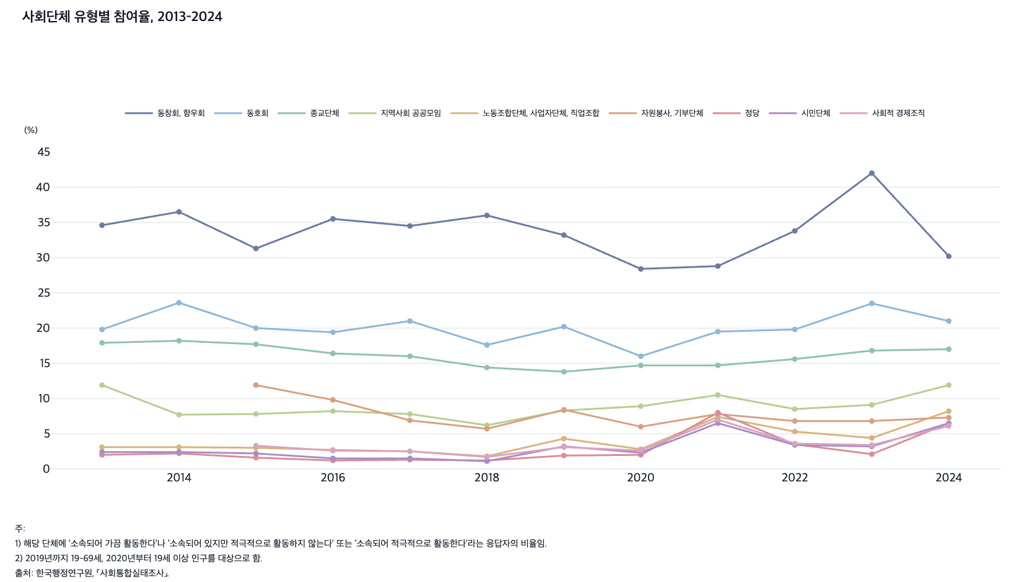
 |  | 그림 1-6. 사회단체 유형별 참여율, 2013-2024

 |  |  |  |  |  |  |  |  |  |  | (%)
 |  | 연도 | 동창회, 향우회 | 동호회 | 종교단체 | 지역사회 공공모임 | 노동조합단체, 사업자단체, 직업조합 | 자원봉사, 기부단체 | 정당 | 시민단체 | 사회적 경제조직
 |  | 2013 | 34.6 | 19.8 | 17.9 | 11.9 | 3.1 | - | 2.0 | 2.4 | -
 |  | 2014 | 36.5 | 23.6 | 18.2 | 7.7 | 3.1 | - | 2.2 | 2.4 | -
 |  | 2015 | 31.3 | 20.0 | 17.7 | 7.8 | 3.0 | 11.9 | 1.6 | 2.2 | 3.3
 |  | 2016 | 35.5 | 19.4 | 16.4 | 8.2 | 2.7 | 9.8 | 1.2 | 1.5 | 2.6
 |  | 2017 | 34.5 | 21.0 | 16.0 | 7.8 | 2.5 | 6.9 | 1.3 | 1.5 | 2.5
 |  | 2018 | 36.0 | 17.6 | 14.4 | 6.2 | 1.8 | 5.7 | 1.2 | 1.1 | 1.7
 |  | 2019 | 33.2 | 20.2 | 13.8 | 8.3 | 4.3 | 8.4 | 1.9 | 3.2 | 3.1
 |  | 2020 | 28.4 | 16.0 | 14.7 | 8.9 | 2.8 | 6.0 | 2.0 | 2.3 | 2.6
 |  | 2021 | 28.8 | 19.5 | 14.7 | 10.5 | 7.4 | 7.8 | 8.0 | 6.5 | 7.0
 |  | 2022 | 33.8 | 19.8 | 15.6 | 8.5 | 5.3 | 6.8 | 3.5 | 3.4 | 3.6
 |  | 2023 | 42.0 | 23.5 | 16.8 | 9.1 | 4.4 | 6.8 | 2.1 | 3.2 | 3.4
 |  | 2024 | 30.2 | 21.0 | 17.0 | 11.9 | 8.2 | 7.3 | 6.5 | 6.5 | 6.1

 |  | 주: 1) 해당 단체에 ‘소속되어 가끔 활동한다’나 ‘소속되어 있지만 적극적으로 활동하지 않는다’ 또는 ‘소속되어 적극적으로 활동한다’라는 응답자의 비율임.
 |  | 2) 2019년까지 19-69세, 2020년부터 19세 이상 인구를 대상으로 함.
 |  | 출처: 한국행정연구원, ｢사회통합실태조사｣.

9. 지난 1년간 가장 적극적으로 참여한 조직, 2012
9. 지난 1년간 가장 적극적으로 참여한 조직, 2012, 2023

← 개요 및 목차 | 웹에서 열기

그림 1-7 · 미리보기 |  | 원자료 (Data)

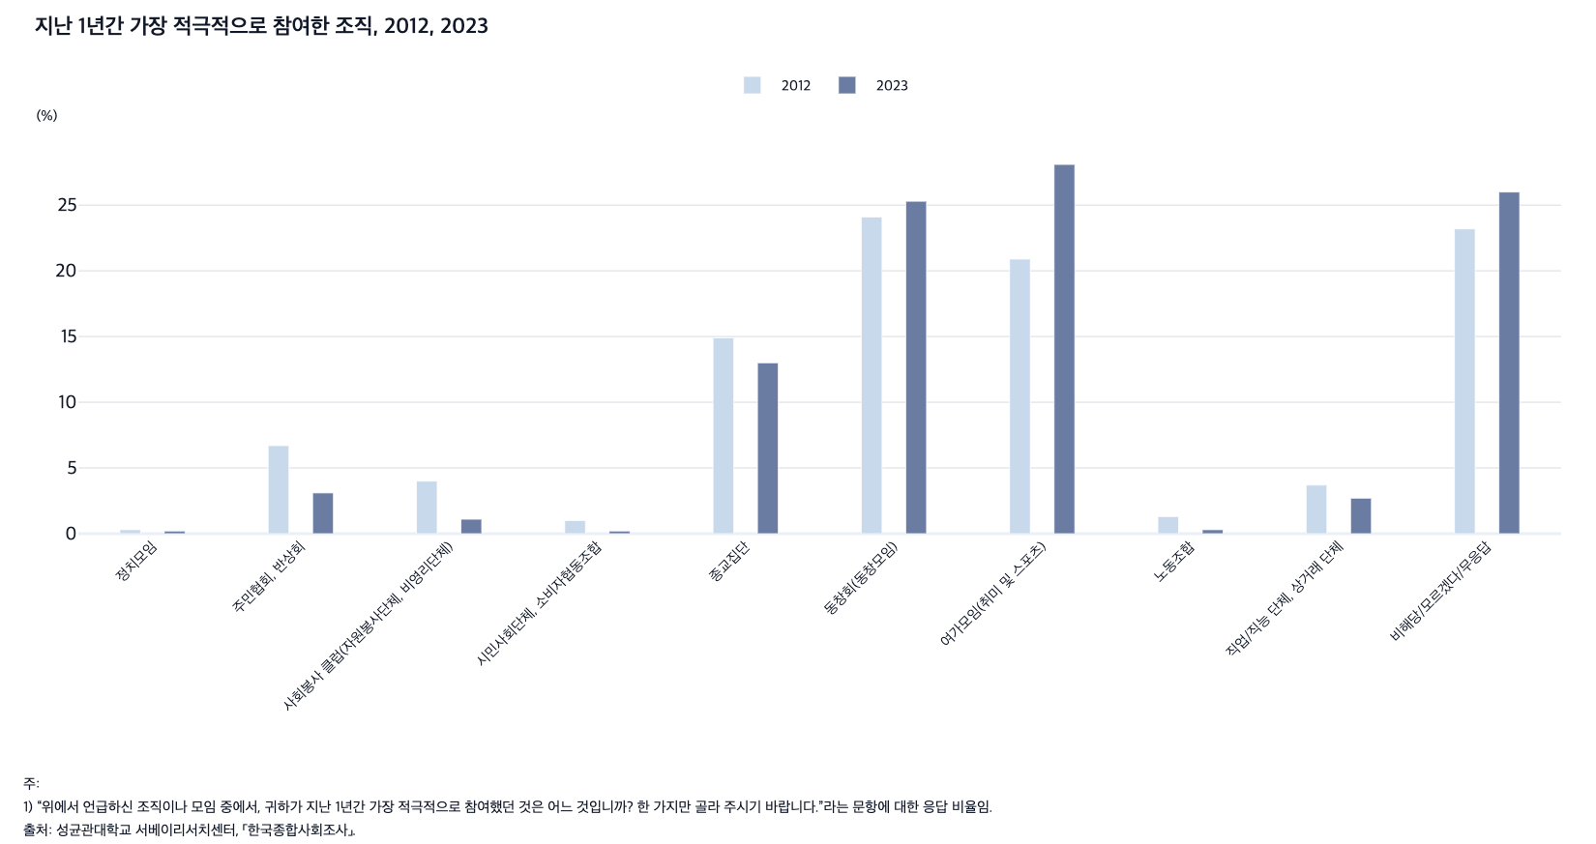
 |  | 그림 1-7. 지난 1년간 가장 적극적으로 참여한 조직, 2012, 2023

 |  |  |  | (%)
 |  |  | 2012 | 2023
 |  | 정치모임 | 0.3 | 0.2
 |  | 주민협회, 반상회 | 6.7 | 3.1
 |  | 사회봉사 클럽(자원봉사단체, 비영리단체) | 4.0 | 1.1
 |  | 시민사회단체, 소비자협동조합 | 1.0 | 0.2
 |  | 종교집단 | 14.9 | 13.0
 |  | 동창회(동창모임) | 24.1 | 25.3
 |  | 여가모임(취미 및 스포츠) | 20.9 | 28.1
 |  | 노동조합 | 1.3 | 0.3
 |  | 직업/직능 단체, 상거래 단체 | 3.7 | 2.7
 |  | 비해당/모르겠다/무응답 | 23.2 | 26.0

 |  | 주: 1) “위에서 언급하신 조직이나 모임 중에서, 귀하가 지난 1년간 가장 적극적으로 참여했던 것은 어느 것입니까? 한 가지만 골라 주시기 바랍니다.”라는 문항에 대한 응답 비율임.
 |  | 출처: 성균관대학교 서베이리서치센터, ｢한국종합사회조사｣.

10. OECD 국가의 사회적 고립 인구 비율, 2021
10. OECD 국가의 사회적 고립 인구 비율, 2021

← 개요 및 목차 | 웹에서 열기

그림 1-8 · 미리보기 |  | 원자료 (Data)

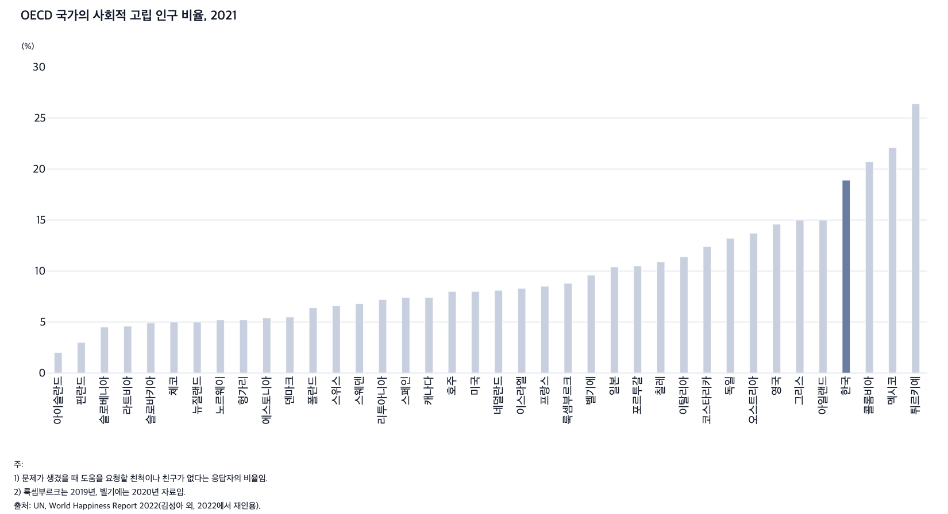
 |  | 그림 1-8. OECD 국가의 사회적 고립 인구 비율, 2021

 |  |  | (%)
 |  | 아이슬란드 | 2.0
 |  | 핀란드 | 3.0
 |  | 슬로베니아 | 4.5
 |  | 라트비아 | 4.6
 |  | 슬로바키아 | 4.9
 |  | 체코 | 5.0
 |  | 뉴질랜드 | 5.0
 |  | 헝가리 | 5.2
 |  | 노르웨이 | 5.2
 |  | 에스토니아 | 5.4
 |  | 덴마크 | 5.5
 |  | 폴란드 | 6.4
 |  | 스위스 | 6.6
 |  | 스웨덴 | 6.8
 |  | 리투아니아 | 7.2
 |  | 스페인 | 7.4
 |  | 캐나다 | 7.4
 |  | 미국 | 8.0
 |  | 호주 | 8.0
 |  | 네덜란드 | 8.1
 |  | 이스라엘 | 8.3
 |  | 프랑스 | 8.5
 |  | 룩셈부르크 | 8.8
 |  | 벨기에 | 9.6
 |  | 일본 | 10.4
 |  | 포르투갈 | 10.5
 |  | 칠레 | 10.9
 |  | 이탈리아 | 11.4
 |  | 코스타리카 | 12.4
 |  | 독일 | 13.2
 |  | 오스트리아 | 13.7
 |  | 영국 | 14.6
 |  | 그리스 | 15.0
 |  | 아일랜드 | 15.0
 |  | 한국 | 18.9
 |  | 콜롬비아 | 20.7
 |  | 멕시코 | 22.1
 |  | 튀르키예 | 26.4

 |  | 주: 1) 문제가 생겼을 때 도움을 요청할 친척이나 친구가 없다는 응답자의 비율임.
 |  | 2) 룩셈부르크는 2019년, 벨기에는 2020년 자료임.
 |  | 출처: UN, World Happiness Report 2022(김성아 외, 2022에서 재인용).

11. 정서 경험과 삶의 만족도, 2013-2024
11. 정서 경험과 삶의 만족도, 2013-2024

← 개요 및 목차 | 웹에서 열기

그림 1-9 · 미리보기 |  | 원자료 (Data)

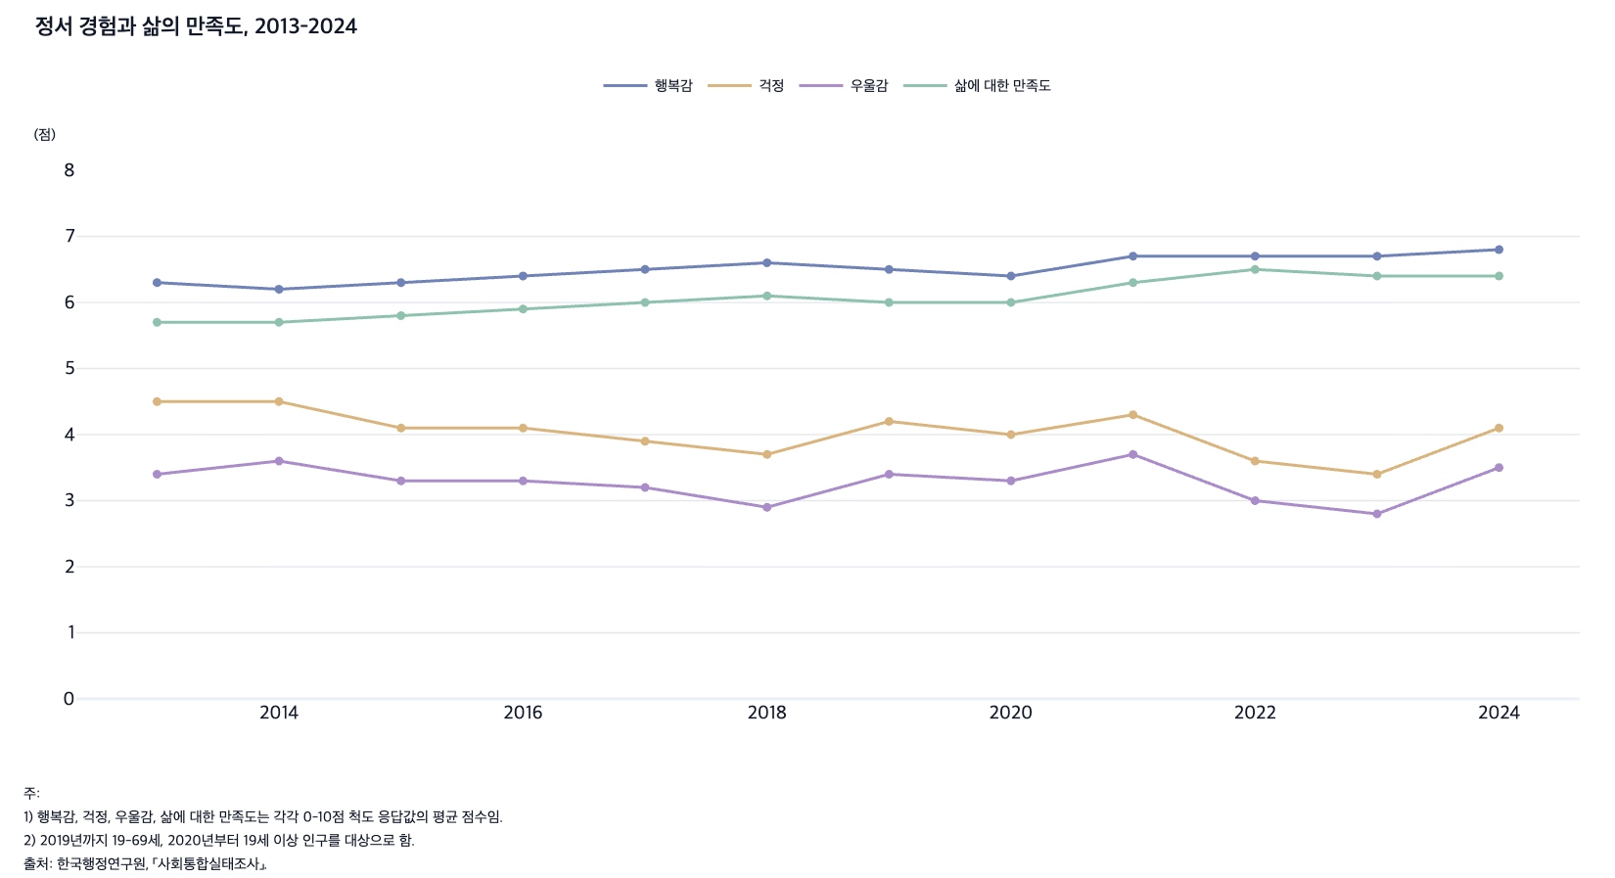
 |  | 그림 1-9. 정서 경험과 삶의 만족도, 2013-2024

 |  |  |  |  |  | (점)
 |  | 연도 | 행복감 | 걱정 | 우울감 | 삶에 대한 만족도
 |  | 2013 | 6.3 | 4.5 | 3.4 | 5.7
 |  | 2014 | 6.2 | 4.5 | 3.6 | 5.7
 |  | 2015 | 6.3 | 4.1 | 3.3 | 5.8
 |  | 2016 | 6.4 | 4.1 | 3.3 | 5.9
 |  | 2017 | 6.5 | 3.9 | 3.2 | 6.0
 |  | 2018 | 6.6 | 3.7 | 2.9 | 6.1
 |  | 2019 | 6.5 | 4.2 | 3.4 | 6.0
 |  | 2020 | 6.4 | 4.0 | 3.3 | 6.0
 |  | 2021 | 6.7 | 4.3 | 3.7 | 6.3
 |  | 2022 | 6.7 | 3.6 | 3.0 | 6.5
 |  | 2023 | 6.7 | 3.4 | 2.8 | 6.4
 |  | 2024 | 6.8 | 4.1 | 3.5 | 6.4

 |  | 주: 1) 행복감, 걱정, 우울감, 삶에 대한 만족도는 각각 0-10점 척도 응답값의 평균 점수임.
 |  | 2) 2019년까지 19-69세, 2020년부터 19세 이상 인구를 대상으로 함.
 |  | 출처: 한국행정연구원, ｢사회통합실태조사｣.

12. 연령별 삶의 만족도, 2013-2024
12. 연령별 삶의 만족도, 2013-2024

← 개요 및 목차 | 웹에서 열기

그림 1-10 · 미리보기 |  | 원자료 (Data)

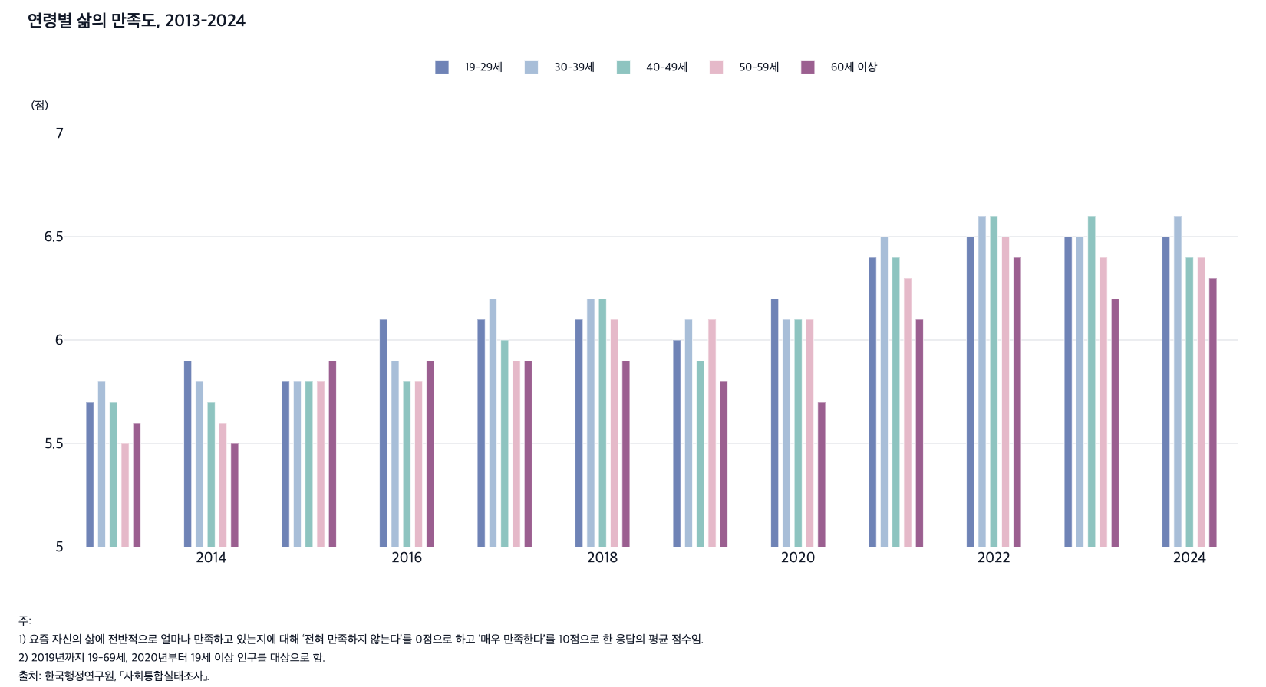
 |  | 그림 1-10. 연령별 삶의 만족도, 2013-2024

 |  |  |  |  |  |  | (점)
 |  | 연도 | 19-29세 | 30-39세 | 40-49세 | 50-59세 | 60세 이상
 |  | 2013 | 5.7 | 5.8 | 5.7 | 5.5 | 5.6
 |  | 2014 | 5.9 | 5.8 | 5.7 | 5.6 | 5.5
 |  | 2015 | 5.8 | 5.8 | 5.8 | 5.8 | 5.9
 |  | 2016 | 6.1 | 5.9 | 5.8 | 5.8 | 5.9
 |  | 2017 | 6.1 | 6.2 | 6.0 | 5.9 | 5.9
 |  | 2018 | 6.1 | 6.2 | 6.2 | 6.1 | 5.9
 |  | 2019 | 6.0 | 6.1 | 5.9 | 6.1 | 5.8
 |  | 2020 | 6.2 | 6.1 | 6.1 | 6.1 | 5.7
 |  | 2021 | 6.4 | 6.5 | 6.4 | 6.3 | 6.1
 |  | 2022 | 6.5 | 6.6 | 6.6 | 6.5 | 6.4
 |  | 2023 | 6.5 | 6.5 | 6.6 | 6.4 | 6.2
 |  | 2024 | 6.5 | 6.6 | 6.4 | 6.4 | 6.3

 |  | 주: 1) 요즘 자신의 삶에 전반적으로 얼마나 만족하고 있는지에 대해 ‘전혀 만족하지 않는다’를 0점으로 하고 ‘매우 만족한다’를 10점으로 한 응답의 평균 점수임.
 |  | 2) 2019년까지 19-69세, 2020년부터 19세 이상 인구를 대상으로 함.
 |  | 출처: 한국행정연구원, ｢사회통합실태조사｣.

13. 고립감을 느끼는 인구의 비율, 2013-2024
13. 고립감을 느끼는 인구의 비율, 2013-2024

← 개요 및 목차 | 웹에서 열기

그림 1-11 · 미리보기 |  | 원자료 (Data)

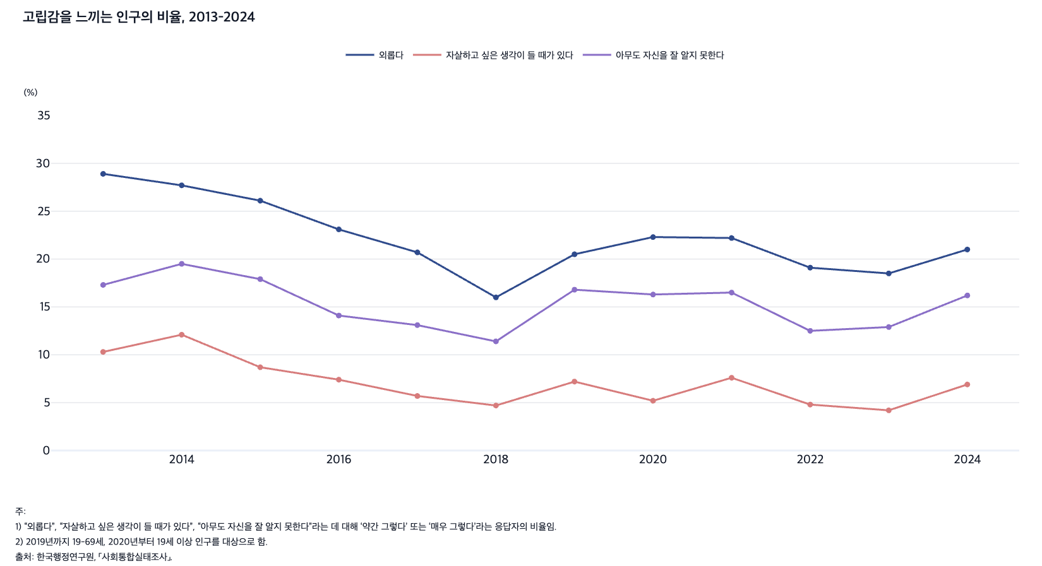
 |  | 그림 1-11. 고립감을 느끼는 인구의 비율, 2013-2024

 |  |  |  |  | (%)
 |  | 연도 | 외롭다 | 자살하고 싶은 생각이 들 때가 있다 | 아무도 자신을 잘 알지 못한다
 |  | 2013 | 28.9 | 10.3 | 17.3
 |  | 2014 | 27.7 | 12.1 | 19.5
 |  | 2015 | 26.1 | 8.7 | 17.9
 |  | 2016 | 23.1 | 7.4 | 14.1
 |  | 2017 | 20.7 | 5.7 | 13.1
 |  | 2018 | 16.0 | 4.7 | 11.4
 |  | 2019 | 20.5 | 7.2 | 16.8
 |  | 2020 | 22.3 | 5.2 | 16.3
 |  | 2021 | 22.2 | 7.6 | 16.5
 |  | 2022 | 19.1 | 4.8 | 12.5
 |  | 2023 | 18.5 | 4.2 | 12.9
 |  | 2024 | 21.0 | 6.9 | 16.2

 |  | 주: 1) “외롭다”, “자살하고 싶은 생각이 들 때가 있다”, “아무도 자신을 잘 알지 못한다”라는 데 대해 ‘약간 그렇다’ 또는 ‘매우 그렇다’라는 응답자의 비율임.
 |  | 2) 2019년까지 19-69세, 2020년부터 19세 이상 인구를 대상으로 함.
 |  | 출처: 한국행정연구원, ｢사회통합실태조사｣.

14. 연령별 ‘외롭다’고 느끼는 인구의 비율, 2013
14. 연령별 ‘외롭다’고 느끼는 인구의 비율, 2013-2024

← 개요 및 목차 | 웹에서 열기

그림 1-12 · 미리보기 |  | 원자료 (Data)

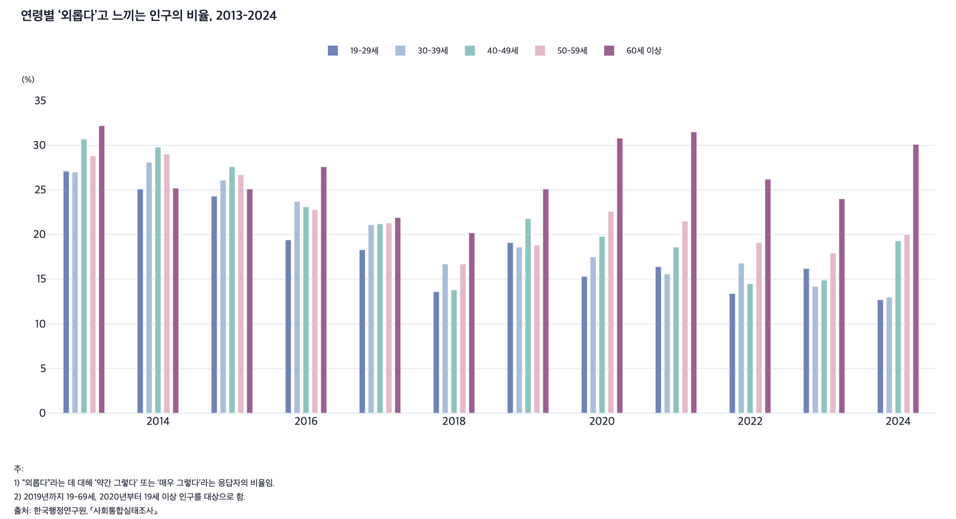
 |  | 그림 1-12. 연령별 ‘외롭다’고 느끼는 인구의 비율, 2013-2024

 |  |  |  |  |  |  | (%)
 |  | 연도 | 19-29세 | 30-39세 | 40-49세 | 50-59세 | 60세 이상
 |  | 2013 | 27.1 | 27.0 | 30.7 | 28.8 | 32.2
 |  | 2014 | 25.1 | 28.1 | 29.8 | 29.0 | 25.2
 |  | 2015 | 24.3 | 26.1 | 27.6 | 26.7 | 25.1
 |  | 2016 | 19.4 | 23.7 | 23.1 | 22.8 | 27.6
 |  | 2017 | 18.3 | 21.1 | 21.2 | 21.3 | 21.9
 |  | 2018 | 13.6 | 16.7 | 13.8 | 16.7 | 20.2
 |  | 2019 | 19.1 | 18.6 | 21.8 | 18.8 | 25.1
 |  | 2020 | 15.3 | 17.5 | 19.8 | 22.6 | 30.8
 |  | 2021 | 16.4 | 15.6 | 18.6 | 21.5 | 31.5
 |  | 2022 | 13.4 | 16.8 | 14.5 | 19.1 | 26.2
 |  | 2023 | 16.2 | 14.2 | 14.9 | 17.9 | 24.0
 |  | 2024 | 12.7 | 13.0 | 19.3 | 20.0 | 30.1

 |  | 주: 1) “외롭다”라는 데 대해 ‘약간 그렇다’ 또는 ‘매우 그렇다’라는 응답자의 비율임.
 |  | 2) 2019년까지 19-69세, 2020년부터 19세 이상 인구를 대상으로 함.
 |  | 출처: 한국행정연구원, ｢사회통합실태조사｣.

15. OECD 주요국의 행복지수, 2011-2024
15. OECD 주요국의 행복지수, 2011-2024

← 개요 및 목차 | 웹에서 열기

그림 1-13 · 미리보기 |  | 원자료 (Data)

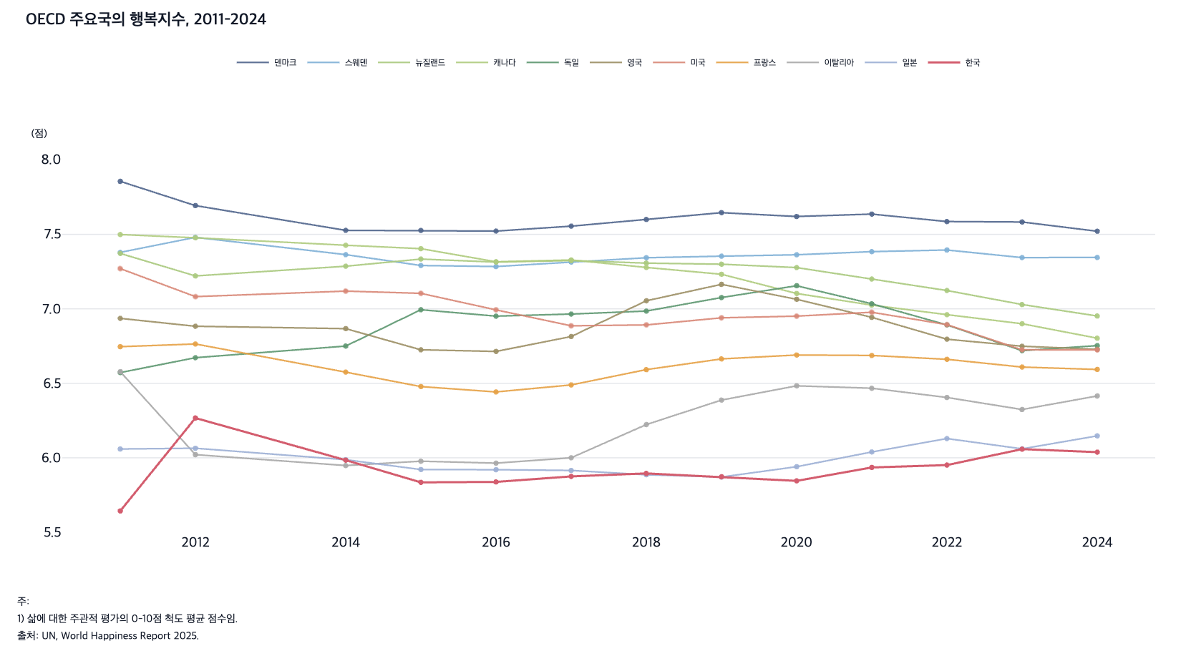
 |  | 그림 1-13. OECD 주요국의 행복지수, 2011-2024

 |  |  |  |  |  |  |  |  |  |  |  |  | (점)
 |  | 연도 | 덴마크 | 스웨덴 | 뉴질랜드 | 캐나다 | 독일 | 영국 | 미국 | 프랑스 | 이탈리아 | 일본 | 한국
 |  | 2011 | 7.86 | 7.38 | 7.37 | 7.50 | 6.57 | 6.94 | 7.27 | 6.75 | 6.58 | 6.06 | 5.64
 |  | 2012 | 7.69 | 7.48 | 7.22 | 7.48 | 6.67 | 6.88 | 7.08 | 6.76 | 6.02 | 6.06 | 6.27
 |  | 2014 | 7.53 | 7.36 | 7.29 | 7.43 | 6.75 | 6.87 | 7.12 | 6.58 | 5.95 | 5.99 | 5.98
 |  | 2015 | 7.53 | 7.29 | 7.33 | 7.40 | 6.99 | 6.73 | 7.10 | 6.48 | 5.98 | 5.92 | 5.84
 |  | 2016 | 7.52 | 7.28 | 7.31 | 7.32 | 6.95 | 6.71 | 6.99 | 6.44 | 5.96 | 5.92 | 5.84
 |  | 2017 | 7.56 | 7.31 | 7.32 | 7.33 | 6.97 | 6.81 | 6.89 | 6.49 | 6.00 | 5.92 | 5.88
 |  | 2018 | 7.60 | 7.34 | 7.31 | 7.28 | 6.99 | 7.05 | 6.89 | 6.59 | 6.22 | 5.89 | 5.90
 |  | 2019 | 7.65 | 7.35 | 7.30 | 7.23 | 7.08 | 7.16 | 6.94 | 6.66 | 6.39 | 5.87 | 5.87
 |  | 2020 | 7.62 | 7.36 | 7.28 | 7.10 | 7.16 | 7.06 | 6.95 | 6.69 | 6.48 | 5.94 | 5.85
 |  | 2021 | 7.64 | 7.38 | 7.20 | 7.03 | 7.03 | 6.94 | 6.98 | 6.69 | 6.47 | 6.04 | 5.94
 |  | 2022 | 7.59 | 7.40 | 7.12 | 6.96 | 6.89 | 6.80 | 6.89 | 6.66 | 6.41 | 6.13 | 5.95
 |  | 2023 | 7.58 | 7.34 | 7.03 | 6.90 | 6.72 | 6.75 | 6.73 | 6.61 | 6.32 | 6.06 | 6.06
 |  | 2024 | 7.52 | 7.35 | 6.95 | 6.80 | 6.75 | 6.73 | 6.72 | 6.59 | 6.42 | 6.15 | 6.04

 |  | 주: 1) 삶에 대한 주관적 평가의 0-10점 척도 평균 점수임.
 |  | 출처: UN, World Happiness Report 2025.

16. 체류외국인 수와 미등록 체류외국인 비율, 1998
16. 체류외국인 수와 미등록 체류외국인 비율, 1998-2024

← 개요 및 목차 | 웹에서 열기

그림 1-14 · 미리보기 |  | 원자료 (Data)

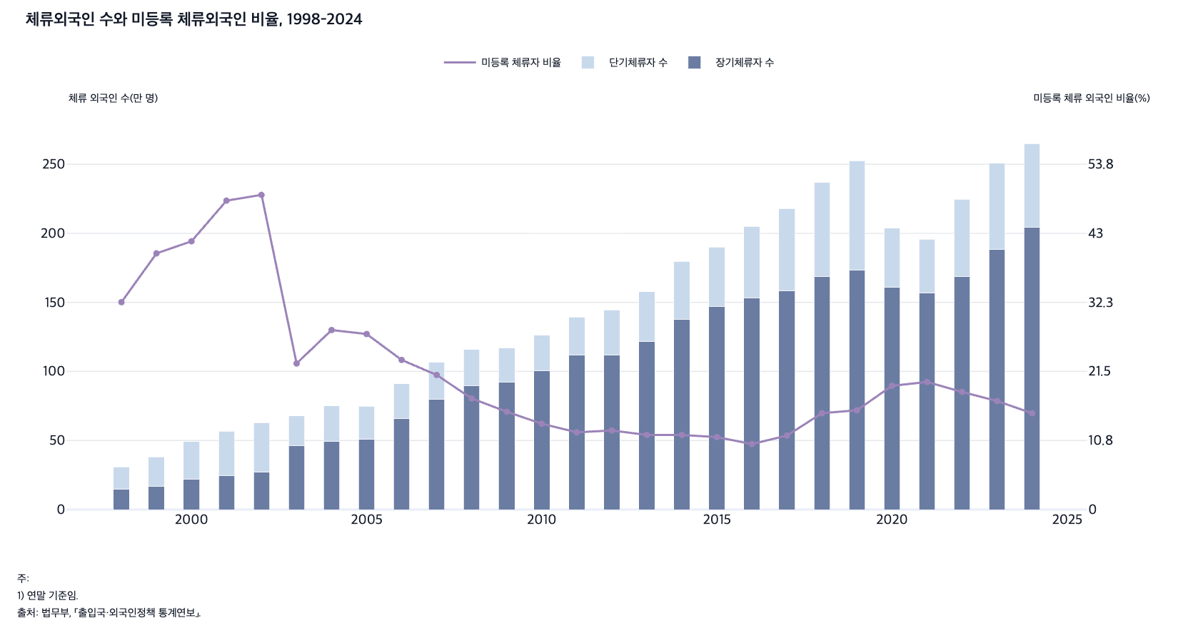
 |  | 그림 1-14. 체류외국인 수와 미등록 체류외국인 비율, 1998-2024

 |  | 연도 | 장기체류자 수(만 명) | 단기체류자 수(만 명) | 미등록 체류자 비율(%)
 |  | 1998 | 14.8 | 16.0 | 32.3
 |  | 1999 | 17.0 | 21.1 | 39.9
 |  | 2000 | 22.0 | 27.1 | 41.8
 |  | 2001 | 24.4 | 32.2 | 48.1
 |  | 2002 | 27.2 | 35.7 | 49.0
 |  | 2003 | 46.0 | 21.8 | 22.7
 |  | 2004 | 49.1 | 25.9 | 27.9
 |  | 2005 | 51.1 | 23.7 | 27.3
 |  | 2006 | 66.1 | 25.0 | 23.3
 |  | 2007 | 80.0 | 26.6 | 21.0
 |  | 2008 | 89.5 | 26.3 | 17.3
 |  | 2009 | 92.1 | 24.8 | 15.2
 |  | 2010 | 100.3 | 25.9 | 13.4
 |  | 2011 | 111.7 | 27.8 | 12.0
 |  | 2012 | 112.1 | 32.5 | 12.3
 |  | 2013 | 121.9 | 35.7 | 11.6
 |  | 2014 | 137.8 | 42.0 | 11.6
 |  | 2015 | 146.8 | 43.2 | 11.3
 |  | 2016 | 153.1 | 51.9 | 10.2
 |  | 2017 | 158.3 | 59.7 | 11.5
 |  | 2018 | 168.8 | 68.0 | 15.0
 |  | 2019 | 173.2 | 79.3 | 15.5
 |  | 2020 | 161.0 | 42.6 | 19.3
 |  | 2021 | 157.0 | 38.7 | 19.9
 |  | 2022 | 168.9 | 55.7 | 18.3
 |  | 2023 | 188.2 | 62.6 | 16.9
 |  | 2024 | 204.2 | 60.9 | 15.0

 |  | 주: 1) 연말 기준임.
 |  | 출처: 법무부, ｢출입국·외국인정책 통계연보｣.

17. 체류 자격별 취업자(외국인) 수, 2012-202
17. 체류 자격별 취업자(외국인) 수, 2012-2025

← 개요 및 목차 | 웹에서 열기

그림 1-15 · 미리보기 |  | 원자료 (Data)

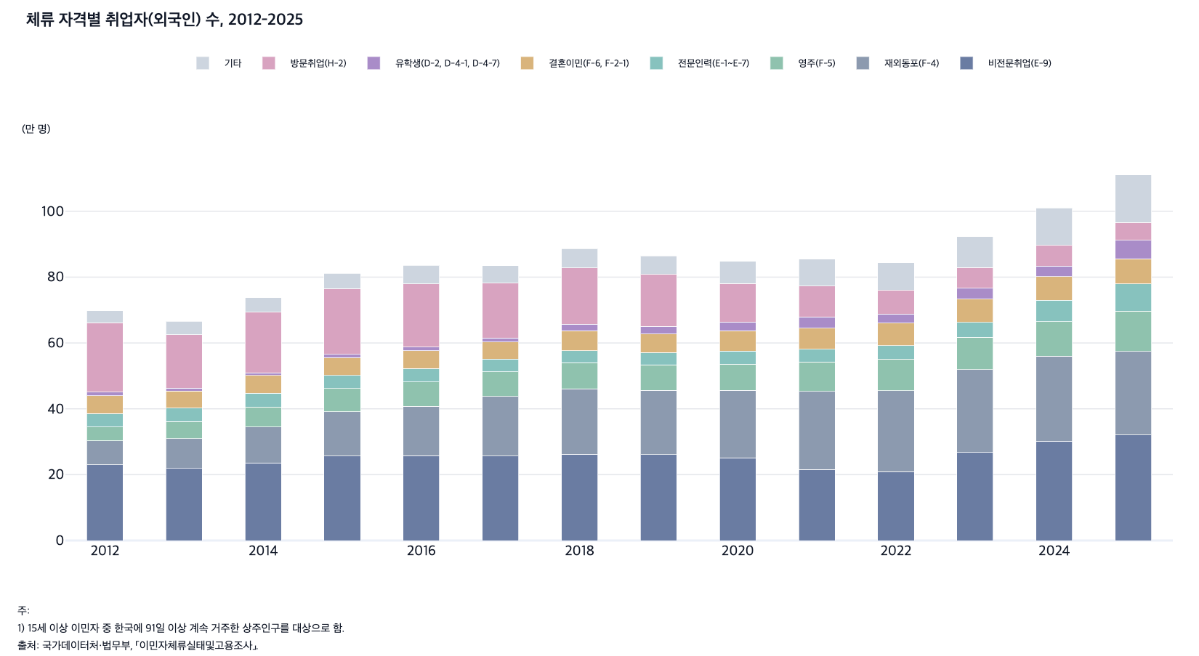
 |  | 그림 1-15. 체류 자격별 취업자(외국인) 수, 2012-2025

 |  |  |  |  |  |  |  |  |  | (만 명)
 |  | 연도 | 비전문취업(E-9) | 재외동포(F-4) | 영주(F-5) | 전문인력(E-1~E-7) | 결혼이민(F-6, F-2-1) | 유학생(D-2, D-4-1, D-4-7) | 방문취업(H-2) | 기타
 |  | 2012 | 23.0 | 7.3 | 4.2 | 4.1 | 5.4 | 1.1 | 21.0 | 3.7
 |  | 2013 | 21.9 | 9.1 | 5.1 | 4.1 | 5.2 | 0.9 | 16.2 | 4.1
 |  | 2014 | 23.6 | 10.9 | 6.1 | 4.1 | 5.5 | 0.7 | 18.4 | 4.5
 |  | 2015 | 25.7 | 13.4 | 7.1 | 4.0 | 5.4 | 0.9 | 20.0 | 4.6
 |  | 2016 | 25.8 | 15.0 | 7.4 | 4.0 | 5.5 | 1.1 | 19.2 | 5.6
 |  | 2017 | 25.6 | 18.2 | 7.5 | 3.8 | 5.2 | 1.2 | 16.7 | 5.3
 |  | 2018 | 26.2 | 19.9 | 7.9 | 3.7 | 6.0 | 2.0 | 17.1 | 5.8
 |  | 2019 | 26.1 | 19.5 | 7.7 | 3.8 | 5.6 | 2.3 | 15.8 | 5.6
 |  | 2020 | 25.1 | 20.5 | 8.0 | 3.9 | 6.2 | 2.7 | 11.7 | 6.7
 |  | 2021 | 21.6 | 23.7 | 8.9 | 3.9 | 6.4 | 3.4 | 9.4 | 8.2
 |  | 2022 | 20.9 | 24.6 | 9.6 | 4.1 | 6.8 | 2.8 | 7.2 | 8.4
 |  | 2023 | 26.9 | 25.0 | 9.8 | 4.6 | 7.0 | 3.3 | 6.3 | 9.4
 |  | 2024 | 30.2 | 25.8 | 10.5 | 6.5 | 7.2 | 3.2 | 6.2 | 11.4
 |  | 2025 | 32.1 | 25.3 | 12.3 | 8.2 | 7.7 | 5.6 | 5.4 | 14.4

 |  | 주: 1) 15세 이상 이민자 중 한국에 91일 이상 계속 거주한 상주인구를 대상으로 함.
 |  | 출처: 국가데이터처·법무부, ｢이민자체류실태및고용조사｣.

18. 한국인 남편과 외국인 아내 혼인 건수, 1993-
18. 한국인 남편과 외국인 아내 혼인 건수, 1993-2024

← 개요 및 목차 | 웹에서 열기

그림 1-16 · 미리보기 |  | 원자료 (Data)

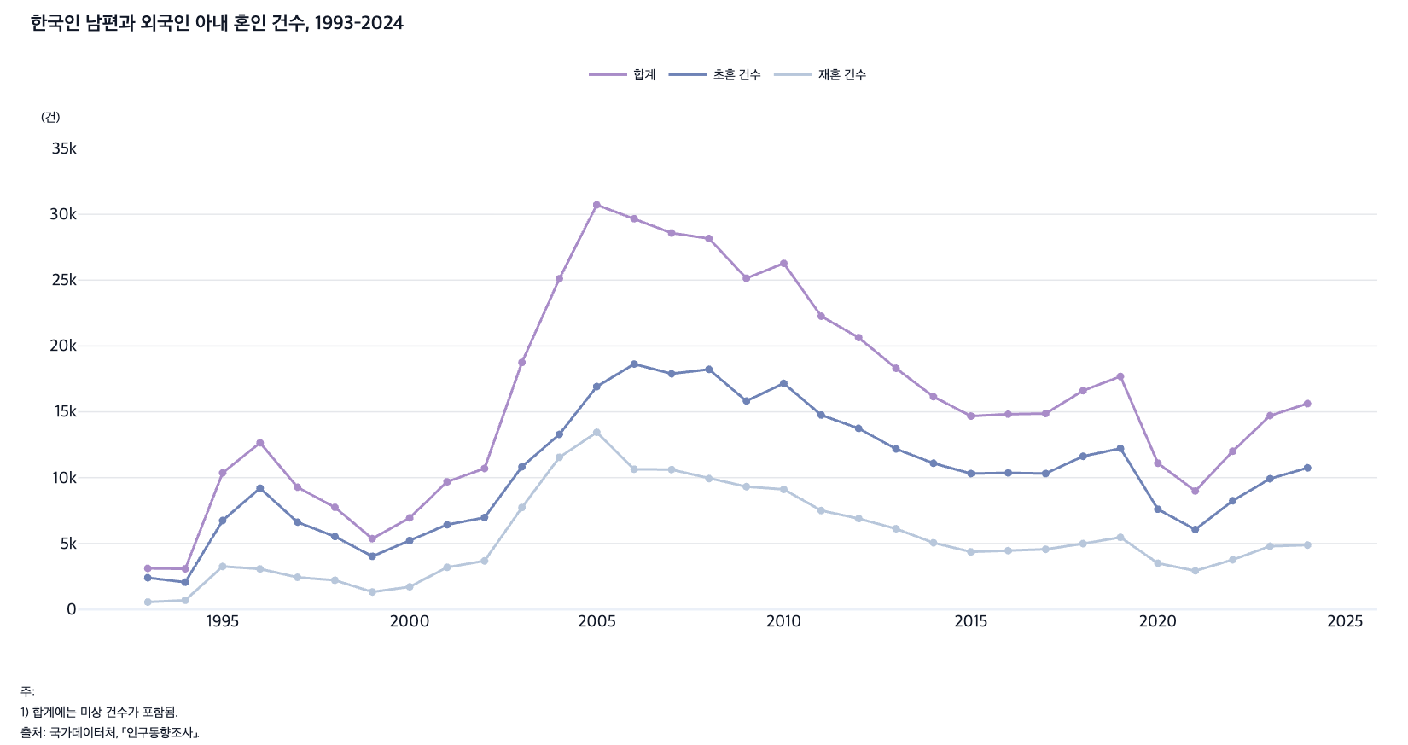
 |  | 그림 1-16. 한국인 남편과 외국인 아내 혼인 건수, 1993-2024

 |  |  |  |  | (건)
 |  | 연도 | 합계 | 초혼 건수 | 재혼 건수
 |  | 1993 | 3,109 | 2,395 | 551
 |  | 1994 | 3,072 | 2,056 | 686
 |  | 1995 | 10,365 | 6,745 | 3,256
 |  | 1996 | 12,647 | 9,197 | 3,064
 |  | 1997 | 9,276 | 6,621 | 2,429
 |  | 1998 | 7,744 | 5,527 | 2,206
 |  | 1999 | 5,370 | 4,023 | 1,318
 |  | 2000 | 6,945 | 5,219 | 1,708
 |  | 2001 | 9,684 | 6,428 | 3,190
 |  | 2002 | 10,698 | 6,968 | 3,678
 |  | 2003 | 18,750 | 10,829 | 7,731
 |  | 2004 | 25,105 | 13,285 | 11,543
 |  | 2005 | 30,719 | 16,914 | 13,442
 |  | 2006 | 29,665 | 18,627 | 10,641
 |  | 2007 | 28,580 | 17,895 | 10,609
 |  | 2008 | 28,163 | 18,223 | 9,930
 |  | 2009 | 25,142 | 15,822 | 9,317
 |  | 2010 | 26,274 | 17,163 | 9,111
 |  | 2011 | 22,265 | 14,756 | 7,503
 |  | 2012 | 20,637 | 13,742 | 6,893
 |  | 2013 | 18,307 | 12,182 | 6,122
 |  | 2014 | 16,152 | 11,094 | 5,053
 |  | 2015 | 14,677 | 10,310 | 4,364
 |  | 2016 | 14,822 | 10,363 | 4,459
 |  | 2017 | 14,869 | 10,311 | 4,558
 |  | 2018 | 16,608 | 11,621 | 4,987
 |  | 2019 | 17,687 | 12,219 | 5,468
 |  | 2020 | 11,100 | 7,602 | 3,498
 |  | 2021 | 8,985 | 6,059 | 2,924
 |  | 2022 | 12,007 | 8,243 | 3,763
 |  | 2023 | 14,710 | 9,918 | 4,792
 |  | 2024 | 15,624 | 10,743 | 4,881

 |  | 주: 1) 합계에는 미상 건수가 포함됨.
 |  | 출처: 국가데이터처, ｢인구동향조사｣.

19. 체류 유형별 외국인 분포, 2019
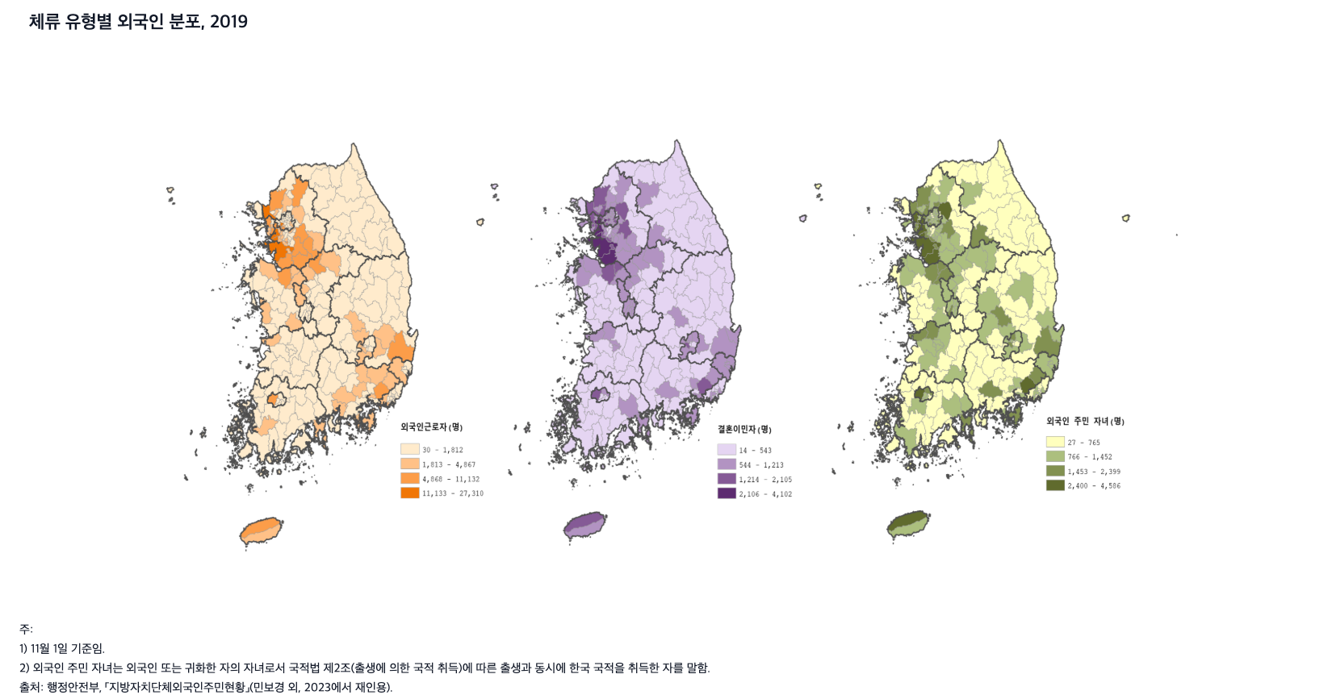
19. 체류 유형별 외국인 분포, 2019

← 개요 및 목차 | 웹에서 열기

그림 1-17 · 미리보기 |  | 원자료 (Data)

20. 외국인 이민자와 노동자에 대한 포용도, 2013-
20. 외국인 이민자와 노동자에 대한 포용도, 2013-2024

← 개요 및 목차 | 웹에서 열기

그림 1-18 · 미리보기 |  | 원자료 (Data)

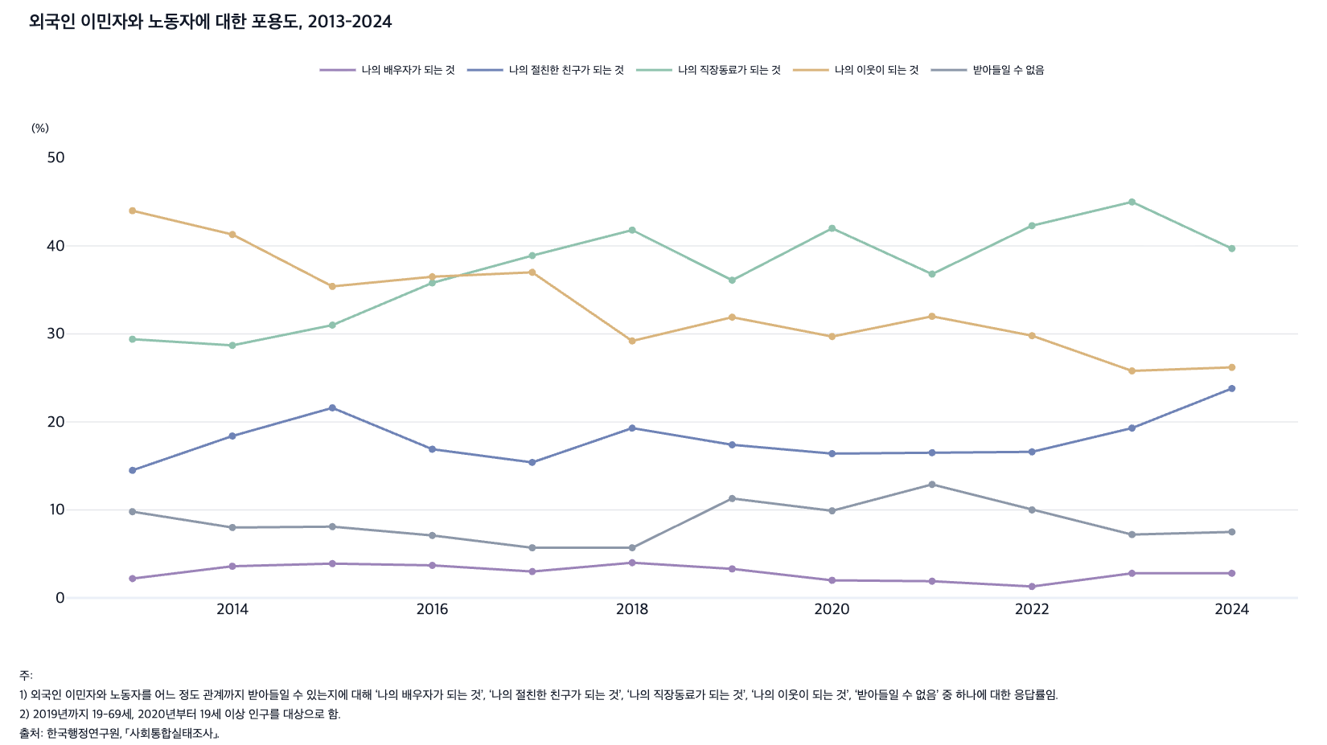
 |  | 그림 1-18. 외국인 이민자와 노동자에 대한 포용도, 2013-2024

 |  |  |  |  |  |  | (%)
 |  | 연도 | 나의 배우자가 되는 것 | 나의 절친한 친구가 되는 것 | 나의 직장동료가 되는 것 | 나의 이웃이 되는 것 | 받아들일 수 없음
 |  | 2013 | 2.2 | 14.5 | 29.4 | 44.0 | 9.8
 |  | 2014 | 3.6 | 18.4 | 28.7 | 41.3 | 8.0
 |  | 2015 | 3.9 | 21.6 | 31.0 | 35.4 | 8.1
 |  | 2016 | 3.7 | 16.9 | 35.8 | 36.5 | 7.1
 |  | 2017 | 3.0 | 15.4 | 38.9 | 37.0 | 5.7
 |  | 2018 | 4.0 | 19.3 | 41.8 | 29.2 | 5.7
 |  | 2019 | 3.3 | 17.4 | 36.1 | 31.9 | 11.3
 |  | 2020 | 2.0 | 16.4 | 42.0 | 29.7 | 9.9
 |  | 2021 | 1.9 | 16.5 | 36.8 | 32.0 | 12.9
 |  | 2022 | 1.3 | 16.6 | 42.3 | 29.8 | 10.0
 |  | 2023 | 2.8 | 19.3 | 45.0 | 25.8 | 7.2
 |  | 2024 | 2.8 | 23.8 | 39.7 | 26.2 | 7.5

 |  | 주: 1) 외국인 이민자와 노동자를 어느 정도 관계까지 받아들일 수 있는지에 대해 ‘나의 배우자가 되는 것’, ‘나의 절친한 친구가 되는 것’, ‘나의 직장동료가 되는 것’, ‘나의 이웃이 되는 것’, ‘받아들일 수 없음’ 중 하나에 대한 응답률임.
 |  | 2) 2019년까지 19-69세, 2020년부터 19세 이상 인구를 대상으로 함.
 |  | 출처: 한국행정연구원, ｢사회통합실태조사｣.

21. 반려동물 보유 인구 비율, 2010-2024
21. 반려동물 보유 인구 비율, 2010-2024

← 개요 및 목차 | 웹에서 열기

그림 1-19 · 미리보기 |  | 원자료 (Data)

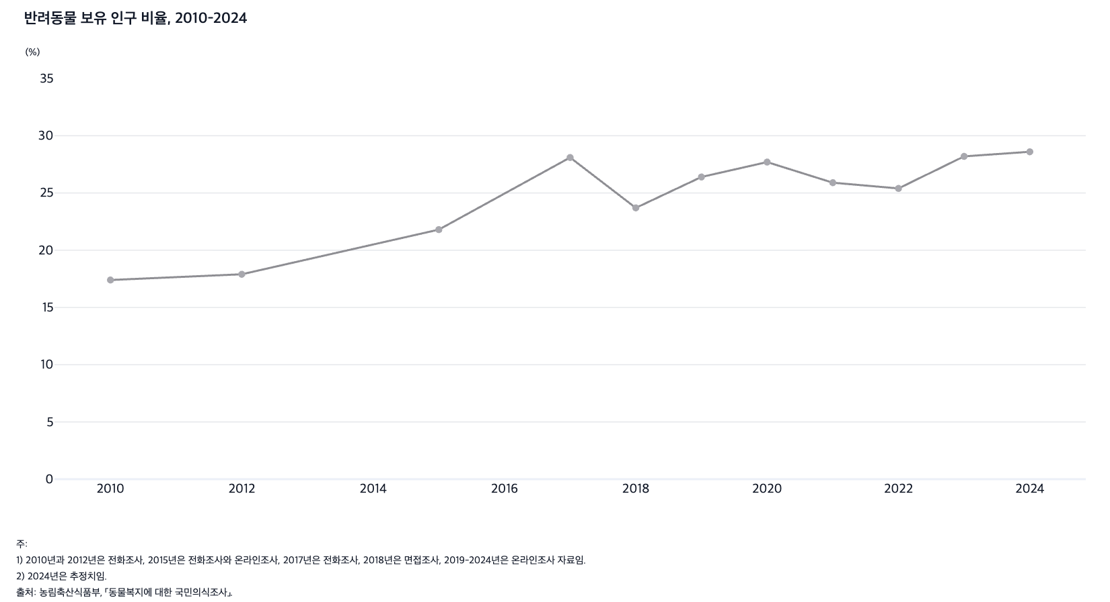
 |  | 그림 1-19. 반려동물 보유 인구 비율, 2010-2024

 |  |  | (%)
 |  | 연도 | 반려동물 양육비율
 |  | 2010 | 17.4
 |  | 2012 | 17.9
 |  | 2015 | 21.8
 |  | 2017 | 28.1
 |  | 2018 | 23.7
 |  | 2019 | 26.4
 |  | 2020 | 27.7
 |  | 2021 | 25.9
 |  | 2022 | 25.4
 |  | 2023 | 28.2
 |  | 2024 | 28.6

 |  | 주: 1) 2010년과 2012년은 전화조사, 2015년은 전화조사와 온라인조사, 2017년은 전화조사, 2018년은 면접조사, 2019-2024년은 온라인조사 자료임.
 |  | 2) 2024년은 추정치임.
 |  | 출처: 농림축산식품부, ｢동물복지에 대한 국민의식조사｣.

